Bicicletas Españolas
🚲 BICICLETAS ESPAÑOLAS — BASE DE DATOS HISTÓRICA
Imagen | Modelo | Marca | Historia
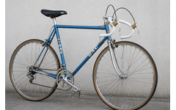 | GAC Bicicleta de Carretera | GAC | GAC (Gran Almacén de Ciclismo) fue una de las marcas de ciclismo más populares de España durante los años 60 y 70. Sus bicicletas de carretera, pintadas en el icónico azul metálico, equiparon a miles de aficionados españoles al ciclismo. Con cuadro de acero cromado y componentes de calidad, la GAC de carretera representó el sueño ciclista de toda una generación de corredores amateur.
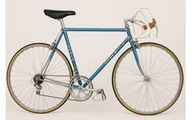 | Orbea de Carretera Clásica | Orbea | Orbea, fundada en 1840 en el País Vasco, es la marca de bicicletas más antigua de España. Esta bicicleta de carretera clásica en azul celeste con rayas del arcoíris del campeonato del mundo representa la época dorada del ciclismo español de los años 70-80. Con componentes Campagnolo y acabados de alta calidad, fue la montura elegida por muchos corredores de la época.
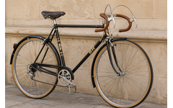 | BH de Carretera Clásica | BH (Beistegui Hermanos) | BH Bicicletas, fundada en 1909 en Éibar (País Vasco), es sinónimo de calidad artesanal española. Esta elegante bicicleta negra con detalles dorados y sillín de cuero marrón evoca el ciclismo más distinguido de posguerra. Con guardabarros cromados y manillar de cuero, representa la fusión perfecta entre funcionalidad y estética que caracterizó a BH durante décadas.
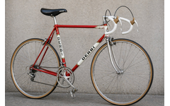 | Derbi de Carretera | Derbi (Rabasa) | Derbi, nacida de los talleres Rabasa en Barcelona en los años 40, trasladó su espíritu de competición de las motos a las bicicletas. Esta deslumbrante bici roja y blanca fue el orgullo de los ciclistas españoles de los años 70-80. Ligera, ágil y con una estética deportiva inconfundible, la Derbi de carretera compitió con las mejores marcas europeas de la época.
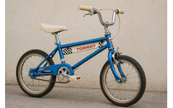 | Torrot BMX Infantil | Torrot | Torrot fue una marca valenciana que conquistó los corazones de los niños españoles en los años 80 con sus bicicletas BMX. Esta pequeña joya azul metálico con decoración de cuadros de carreras fue el regalo soñado de miles de chavales. La Torrot infantil introdujo a toda una generación en el mundo del BMX durante la fiebre de E.T. el extraterrestre.
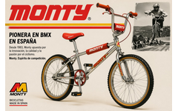 | Monty BMX Competición | Monty | Desde 1983, Monty se convirtió en la gran pionera del BMX español. Fundada en Barcelona, sus bicicletas de competición plateadas con detalles rojos dominaron las pistas de tierra de España. Con el lema 'Espíritu de competición', Monty formó a una generación de riders y fue la alternativa nacional de calidad a las marcas americanas.
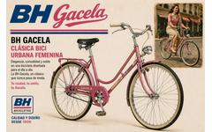 | BH Gacela | BH (Beistegui Hermanos) | La BH Gacela es uno de los iconos del ciclismo urbano femenino español. Lanzada en los años 60, esta elegante bicicleta rosa fue la compañera de viaje de miles de mujeres españolas. Con su diseño de cuadro bajo, cómodo sillín con muelles y faro delantero cromado, la Gacela combinó elegancia y practicidad como ninguna otra.
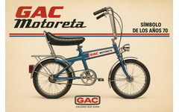 | GAC Motoreta | GAC | La GAC Motoreta es todo un símbolo de los años 70 en España. Con su inconfundible sillín alargado tipo banana, manillar elevado y aspecto de moto miniatura, fue el vehículo más deseado por los niños de la época. Disponible en el característico azul metálico, la Motoreta representaba la libertad y la modernidad. Hoy es una pieza de coleccionista muy cotizada.
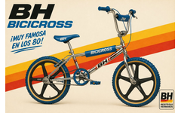 | BH Bicicross | BH (Beistegui Hermanos) | La BH Bicicross fue uno de los fenómenos del ciclismo juvenil español de los años 80. Con su cuadro cromado brillante, ruedas de radios de plástico azul y protectores de espuma, esta BMX española compitió con las marcas americanas. Fue muy famosa en los 80 y se convirtió en el objeto de deseo de toda una generación que soñaba con hacer piruetas al estilo americano.
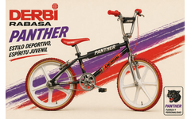 | Derbi Rabasa Panther | Derbi (Rabasa) | La Derbi Rabasa Panther fue una de las BMX más llamativas del mercado español de los 80. Con su frame negro con franjas rojas y moradas, ruedas blancas y el icono de la pantera negra, transmitía fuerza y personalidad. Bajo el lema 'Estilo deportivo, espíritu juvenil', fue la elección de los jóvenes más atrevidos en las pistas.
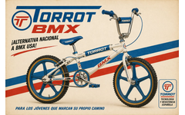 | Torrot BMX | Torrot | La Torrot BMX de tamaño completo fue la alternativa nacional española a las importaciones americanas durante el boom del BMX en los años 80. Con su cuadro blanco y azul y el mensaje '¡Alternativa Nacional a BMX USA!', Torrot demostró que España podía fabricar bicicletas de competición de calidad para los jóvenes riders patrios.
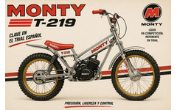 | Monty T-219 (Trial) | Monty | La Monty T-219 es una motocicleta de trial, parte inseparable del legado de Monty. Clave en el trial español de los años 80, este vehículo plateado con detalles rojos y ruedas doradas fue el instrumento con el que España conquistó podios internacionales. Con motor propio y chasis diseñado para la precisión extrema, la T-219 se convirtió en referente mundial de la disciplina.
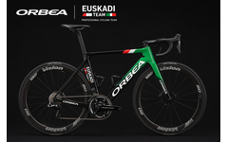 | Orbea Orca – Euskadi Team | Orbea | La Orbea Orca del Euskadi Professional Cycling Team representa la cima tecnológica del ciclismo vasco contemporáneo. Con cuadro de carbono en verde y negro, componentes Shimano Dura-Ace y ruedas Vision, esta bicicleta profesional es el resultado de más de 180 años de tradición ciclista de Orbea. Ligera, aerodinámica y bella, compite en las más grandes carreras del mundo.
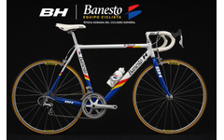 | BH Banesto – Equipo Ciclista | BH (Beistegui Hermanos) | La BH Banesto es uno de los objetos más icónicos de la época dorada del ciclismo español. A bordo de esta bicicleta blanca y azul con detalles rojos y amarillos, Miguel Induráin dominó el ciclismo profesional ganando cinco Tours de Francia consecutivos (1991-1995). Con grupo Shimano Dura-Ace y ruedas Mavic, esta bici es parte de la historia del deporte español.
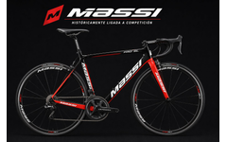 | Massi Pro SL | Massi | Massi es una marca catalana históricamente ligada a la competición ciclista. Su modelo Pro SL de carbono negro y rojo con componentes Shimano Ultegra y ruedas propias CM30 representa lo mejor de la fabricación española de alto rendimiento. Con décadas de experiencia, Massi ha equipado a numerosos equipos y corredores en las pruebas más importantes del calendario nacional e internacional.
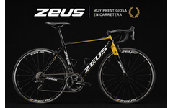 | Zeus – Bicicleta de Carretera | Zeus | Zeus fue una marca española de Eibar muy prestigiosa en el mundo del ciclismo de carretera. Conocida por sus grupos y componentes que rivalizaban con Campagnolo, Zeus también fabricó bicicletas completas de primer nivel. Este modelo de carbono negro y dorado evoca el espíritu de excelencia que caracterizó a la marca vasca durante los años 60-80.
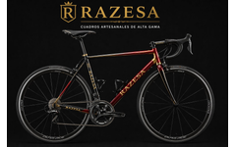 | Razesa – Alta Gama Artesanal | Razesa | Razesa representa la cúspide de la artesanía ciclista española: cuadros artesanales de alta gama construidos con mimo y precisión milimétrica. Este modelo en negro, rojo y oro con componentes Shimano Dura-Ace y ruedas Campagnolo C50 es una obra de arte funcional. Cada cuadro Razesa es único, pensado para el ciclista exigente que valora rendimiento y exclusividad.
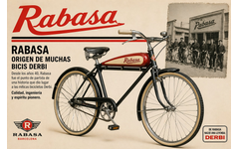 | Rabasa – Bicicleta Clásica | Rabasa (Barcelona) | Rabasa fue el punto de partida de una leyenda. Desde los años 40 en Barcelona, fabricó bicicletas de gran calidad con estilo clásico: depósito decorativo, guardabarros negros y manillar de cuerno. De la tradición y el espíritu pionero de Rabasa nació la mítica marca Derbi, que conquistaría primero el mercado ciclista y después el del motor. Sin Rabasa, no habría Derbi.
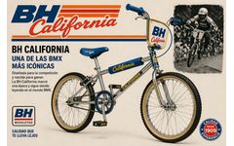 | BH California | BH (Beistegui Hermanos) | La BH California es, sin duda, una de las bicicletas BMX más icónicas jamás fabricadas en España. Diseñada en los años 80 para la competición, con su cuadro cromado, neumáticos gumwall y la inconfundible placa 'California', marcó una época entera. Hoy sigue siendo leyenda en el mundo BMX y las unidades originales alcanzan precios altísimos entre coleccionistas de todo el mundo.
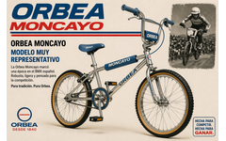 | Orbea Moncayo BMX | Orbea | La Orbea Moncayo es uno de los modelos BMX más representativos de la historia ciclista española. Fabricada en los años 80 por la centenaria marca vasca Orbea (desde 1840), con su inconfundible cuadro cromado y protectores azules con el nombre 'Moncayo', fue diseñada específicamente para la competición. Robusta, ligera y ágil, la Moncayo marcó una época en el BMX nacional y fue protagonista en numerosas competiciones. Pura tradición, pura Orbea.

